Contango vs. Backwardation
in USD |  |  |  | Auf 100 normiert |  |  | % Veränderung p.a.
Datum | S&P GSCI Total Return | S&P GSCI Excess Return | S&P GSCI Spot Return | Total | Excess | Spot | Total | Excess | Spot
2005-12-30 | 6627.92 | 719.44 | 431.72 | 100 | 100 | 100 |  |  |  | Rollverluste/gewinne
2006-12-29 | 5627.64 | 582.22 | 433.65 | 84.91 | 80.93 | 100.45 | -15.1% | -19.1% | 0.4% | -19.5% | 2006
2007-12-31 | 7466.3 | 738.3 | 610.17 | 112.65 | 102.62 | 141.33 | 32.7% | 26.8% | 40.7% | -13.9% | 2007
2008-12-31 | 3995.39 | 389.17 | 349.04 | 60.28 | 54.09 | 80.85 | -46.5% | -47.3% | -42.8% | -4.5% | 2008
2009-12-31 | 4534.17 | 440.94 | 524.62 | 68.41 | 61.29 | 121.52 | 13.5% | 13.3% | 50.3% | -37.0% | 2009
2010-12-31 | 4943.41 | 480.08 | 631.83 | 74.58 | 66.73 | 146.35 | 9.0% | 8.9% | 20.4% | -11.6% | 2010
2011-12-30 | 4885.26 | 474.16 | 644.91 | 73.71 | 65.91 | 149.38 | -1.2% | -1.2% | 2.1% | -3.3% | 2011
2012-12-31 | 4889.01 | 474.1 | 646.58 | 73.76 | 65.90 | 149.77 | 0.1% | 0.0% | 0.3% | -0.3% | 2012
2013-12-31 | 4829.47 | 468.05 | 632.29 | 72.87 | 65.06 | 146.46 | -1.2% | -1.3% | -2.2% | 0.9% | 2013
2014-12-31 | 3232.8 | 313.2 | 418.12 | 48.78 | 43.53 | 96.85 | -33.1% | -33.1% | -33.9% | 0.8% | 2014
2015-12-31 | 2170.62 | 210.17 | 311.65 | 32.75 | 29.21 | 72.19 | -32.9% | -32.9% | -25.5% | -7.4% | 2015
2016-12-30 | 2417.31 | 233.29 | 398.2 | 36.47 | 32.43 | 92.24 | 11.4% | 11.0% | 27.8% | -16.8% | 2016
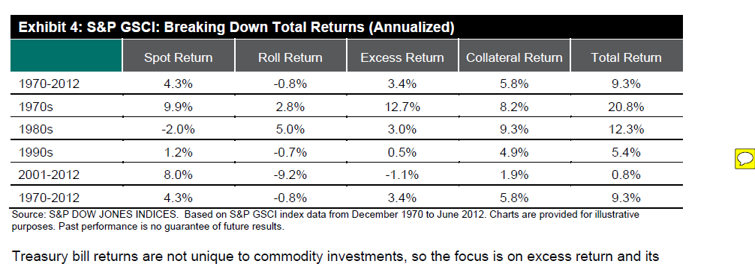
 |  |  |  |  |  |  |  |  |  | -10.2%

